開箱 No.014 Money Train 2
開箱 No.014 Money Train 2
日期 2021.06.28 ｜ 来源 https://ezslotdesign.com/slot-unboxing014/

遊戲基本資訊
• 遊戲名稱：Money Train 2
• 開發商：Relax Gaming
• 滾輪設定：4 x 5 (免費遊戲可擴充到 4 x 7)
[影片] https://www.youtube.com/watch?v=hUurgMgwnIA
遊戲特色
Base Game
• 4 x 5 獨立滾輪玩法，共 40 線，玩起來感覺 Base Game 命中率蠻低的
• Feature Buy 功能選項，費用是基本押注的 100 倍
• 畫面有 2 個 Scatter 圖案時，不會觸發 Free Game，但會觸發一個帶乘倍的 Respin 小特色，這種 Near Win 時送一個小特色的做法老王非常喜歡
• Respin 會不斷重複，直到有出現贏分才結束
• 每一次的 Respin 都會將乘倍 +1
Free Game
這款遊戲的免費遊戲做的超級出色，在 Hold & Spin 的玩法基礎之上，額外增添許多有特殊功能的符號，讓此玩法的樂趣與變化性提高非常多。
這些特殊符號有如下


• Payer - 將自身的獎金加到所有圖案
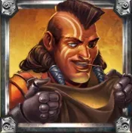

• Collector - 將所有圖案的獎金加到自身
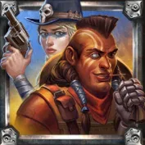

• Collector/Payer - 先將所有圖案的獎金加到自身，然後再將自身的獎金加到所有圖案
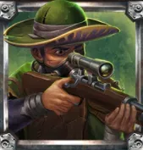

• Sniper - 將其他圖案的分數乘 2 倍，總共會乘 2 倍 3 到 8 次，可以對同一個圖案多次乘 2 倍
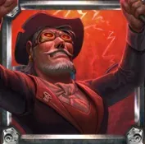

• Necromancer - 再次啟動畫面中上面 4 種特殊圖案的功能，可啟動 1 到 6 次，可以多次重新啟動同一個特殊圖案
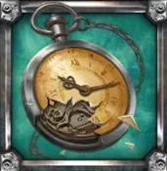

• Reset Plus - 出現新圖案時，回滿的 Spins 次數 +1
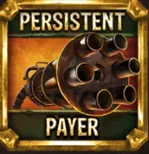

• Persistent Payer - 功能和 Payer 相同，但每次 Spin 都會啟動功能
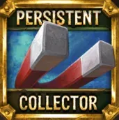

• Persistent Collector - 功能和 Collector 相同，但每次 Spin 都會啟動功能


• Persistent Sniper - 功能和 Sniper 相同，但每次 Spin 都會啟動功能
這些特殊圖案的交互搭配功能，就好比玩遊戲中角色的技能、天賦、裝備彼此互相加乘效果一般，當幾種不同效果在對的時間順序出現時，那個爆炸性成長的贏分帶給玩家非常大的爽感。而且就好比遊戲中常常有很多不同職業，或是不同配裝配技能的流派一樣，這遊戲也有很多種不同的特殊圖案搭配方式，都有機會將贏分直衝到 Max Win 5萬倍。建議將本文開頭的影片看完，就可以了解這遊戲的魅力所在。
美術與音效
這款遊戲本身是第二代續作，畫面音效主題的風格與第一代相同，因為第一代已經是表現很不錯的遊戲，我想開發商對於第二代是非常有信心能成為大作，放了更多的預算與心力，將整體畫面音效的水準提高了不少，可以說是沒有什麼可以挑剔的點。
總結
這款遊戲絕對可以說是 2020 歐洲 online slot 市場最成功最好玩的遊戲之一，如果真要說有什麼缺點的話，那就是遊戲起伏真的很大，請先準備好充足的銀彈後再來玩這款遊戲。
補充
筆者寫完這篇文章才發現，下個月遊戲開發商準備推出只留下免費遊戲部分的特別版 Money Cart 2，遊戲開發商也知道這款遊戲最成功的部份就是在免費遊戲，特別製作了一款去掉 Base Game 的版本。
[影片] https://www.youtube.com/watch?v=YHD6cd5V1no

